Sheet1
南京泰普森自动化设备有限公司 T22003项目 压机 7811106010 BOM明细表
序号 | 名称 | 数量 | 材料/规格 | 热处理/品牌 | 标准号/型号 | 备件 | 易损件 | 图号 | 所属部件 | 单位 | 备注
一 | 伺服电缸 | 1 |  | KISTLER | 2151B30154002700 |  | S | 7811106010 |  | 套 | 取消屏幕
 | 压机配置清单 | 序号 |  | 型号 |  |  |  | 货号 | 数量 | 单位 | 产品描述
 |  | 1 |  | 2151B30154002700 |  |  |  |  | 4 | 件 | 400mm行程高速压机（700mm/s）30&15KN 400mm行程
 |  | 2 |  | 5847B0 |  |  |  |  | 4 | 件 | 监控仪
 |  | 3 |  | 5700A31 |  |  |  |  | 4 | 件 | 监控仪安装附件
 |  | 4 |  | 5877AZ000 |  |  |  |  | 2 | 件 | 显示屏 | 2022.2.9取消
 |  | 5 |  | 1200A161A5 |  |  |  |  | 2 | 件 | 显示屏连接电缆 | 2022.2.9取消
 |  | 6 |  | 2180ANCFH0060SB |  |  |  |  | 4 | 件 | 伺服控制器
 |  | 7 |  | KSM333010-20 |  |  |  |  | 4 | 件 | 动力电缆20米
 |  | 8 |  | KSM18028885-20 |  |  |  |  | 4 | 件 | 位移编码器信号电缆20米
 |  | 9 |  | KSM18028884-20 |  |  |  |  | 4 | 件 | 力信号电缆20米
 |  | 10 |  | KSM18029160-20 |  |  |  |  | 4 | 件 | SERCOSIII总线电缆20米
 |  | 11 |  | KSM18029161-1 |  |  |  |  | 8 | 件 | 安全盒电缆1米

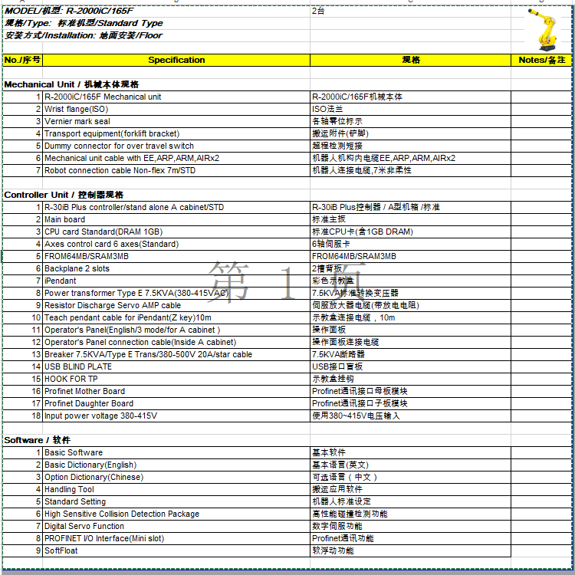

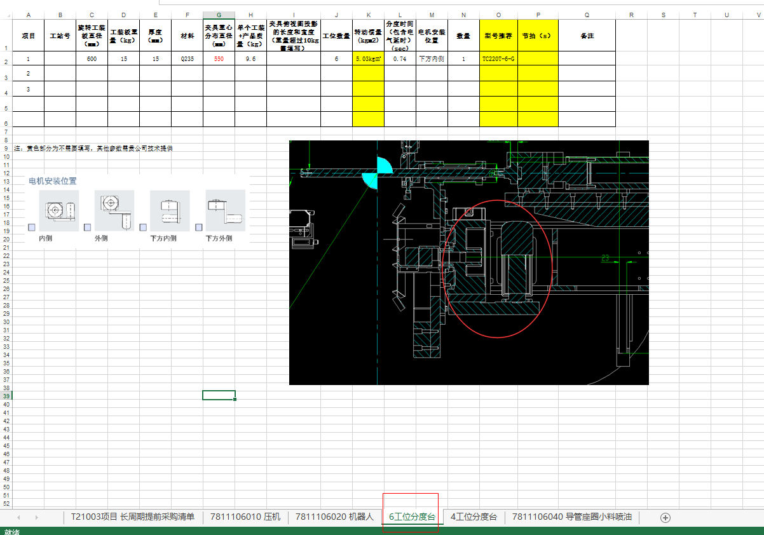

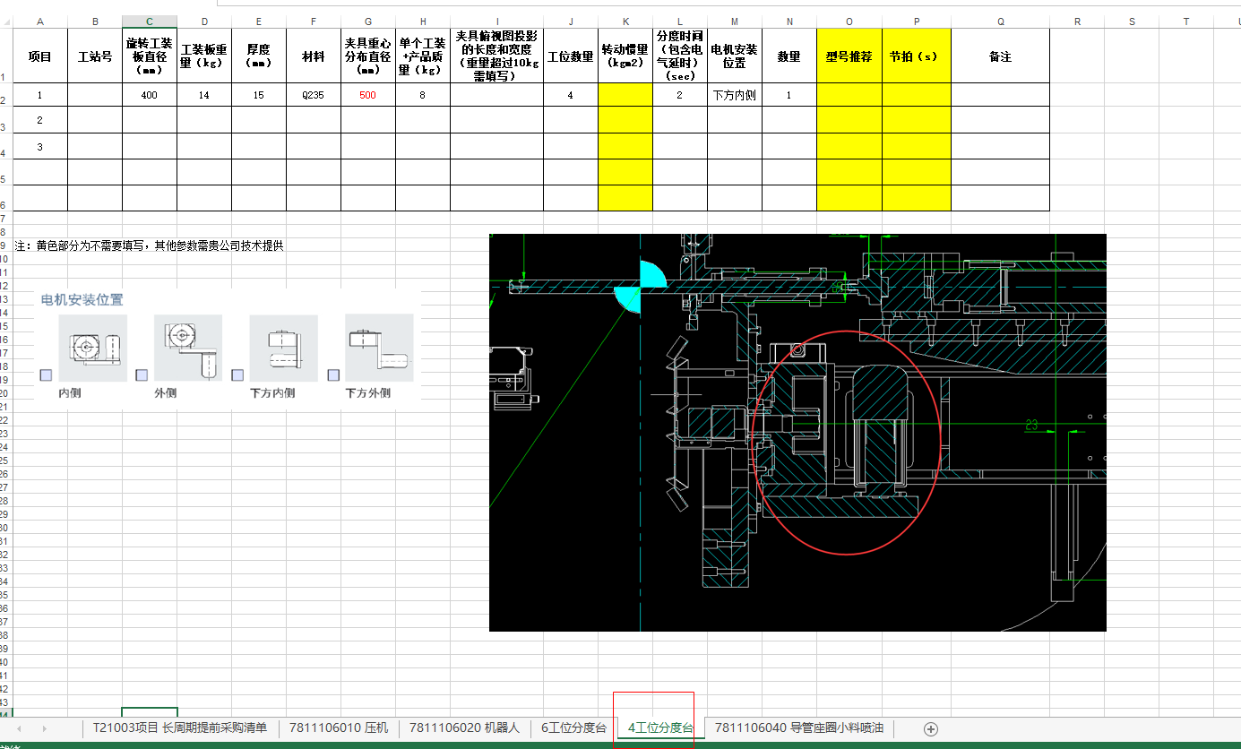

南京泰普森自动化设备有限公司 T22003项目 7811106040 小料喷油 BOM明细表
序号 | 名称 | 数量 | 材料/规格 | 热处理/品牌 | 标准号/型号 | 备件 | 易损件 | 图号 | 所属部件 | 单位 | 备注
 | 座圈及导管润滑系统
1 | 喷油系统 |  | 1
2 | 分油块组件 |  | 1
3 | 短喷枪 |  | 1
4 | 直通接头 | M10X1-R1/8 | 2
5 | 变径接头组件 | M6-Φ4 | 2

